Sheet1
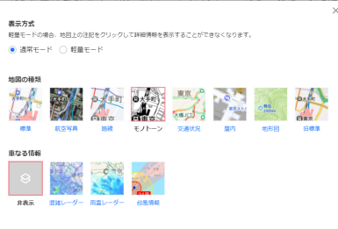
 | 案内図作成マニュアル①
1 | 依頼書に記載のある住所をYhoo!検索エンジンに入力→地図をクリック | 1
2 | 「地図の種類を変更」よりモノトーンを選択
3 | 「ルート」をクリックして赤いピンを消す
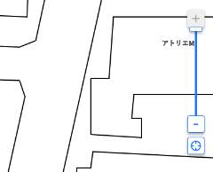
←メモリを一番上にする
4 | 敷地が中心に来るようにして、右側の縮尺バーのメモリを一番上にする | 4
←「―」を5回クリック
5 | 「-」を5回クリックする。
6 | キーボードの「print Screen」を押してキャプチャ
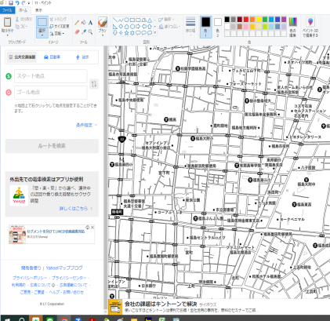
7 | ペイントを開いて貼り付けをクリック | 5
8 | ファイル→名前を付けて保存→BMP画像 ファイル名：付近見取り図
9 | yahooの地図に戻り、再度右側の縮尺バーのメモリを一番上にする
10 | 「-」を2回クリックする。
11 | キーボードの「print Screen」を押してキャプチャ
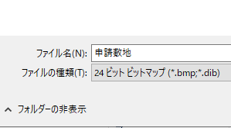
12 | ペイントを開いて貼り付けをクリック
13 | ファイル→名前を付けて保存→BMP画像 ファイル名：申請敷地 | 13
14 | JWCADひな形 A-01を表示
15 | 編集→画像編集→画像挿入の順にクリックし「付近見取り図」を選択
16 | JWW画面の何も書いていない所をクリック
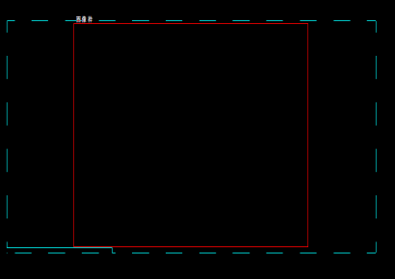
17 | 画像枠の上下の線より少し大きくなる様に貼り付けをした画像を拡大。 | 17
 | （画像の拡大の方法は移動コマンド→倍率）
18 | 編集→画像編集→トリミングにチェックを入れる。
19 | 画像枠左上角で右クリック→画像枠右下角で右クリック
20 | JWW案内図枠の「付近見取り図」の場所に移動 | 19
21 | 申請敷地に関しても同じように操作。

22 | JWWに保管されている「申請地付近」のタブを申請敷地の上に移動 | 22

23 | 配置図より敷地の形を縮小してコピー。ソリッドに塗りつぶし「申請敷地」の上に保存 | 23

Sheet1 (2)
 | 案内図作成マニュアル②
1 | 依頼書に記載のある住所をYhoo!検索エンジンに入力→地図をクリック | 1
2 | 「地図の種類を変更」よりモノトーンを選択
3 | 「ルート」をクリックして赤いピンを消す
←メモリを一番上にする
4 | 敷地が中心に来るようにして、右側の縮尺バーのメモリを一番上にする | 4
←「―」を5回クリック
5 | 「-」を5回クリックする。
6 | キーボードの「print Screen」を押してキャプチャ
7 | ペイントを開いて貼り付けをクリック | 5
8 | ファイル→名前を付けて保存→BMP画像 ファイル名：付近見取り図
9 | yahooの地図に戻り、再度右側の縮尺バーのメモリを一番上にする
10 | 「-」を2回クリックする。
11 | キーボードの「print Screen」を押してキャプチャ
12 | ペイントを開いて貼り付けをクリック
13 | ファイル→名前を付けて保存→BMP画像 ファイル名：申請敷地 | 13
14 | JWCADひな形 A-01を表示
15 | 編集→画像編集→画像挿入の順にクリックし「付近見取り図」を選択
16 | JWW画面の何も書いていない所をクリック
17 | 画像枠の上下の線より少し大きくなる様に貼り付けをした画像を拡大。 | 17
 | （画像の拡大の方法は移動コマンド→倍率）
18 | 編集→画像編集→トリミングにチェックを入れる。
19 | 画像枠左上角で右クリック→画像枠右下角で右クリック
20 | JWW案内図枠の「付近見取り図」の場所に移動 | 19
21 | 申請敷地に関しても同じように操作。

22 | JWWに保管されている「申請地付近」のタブを申請敷地の上に移動 | 22

23 | 配置図より敷地の形を縮小してコピー。ソリッドに塗りつぶし「申請敷地」の上に保存 | 23

